TC-001
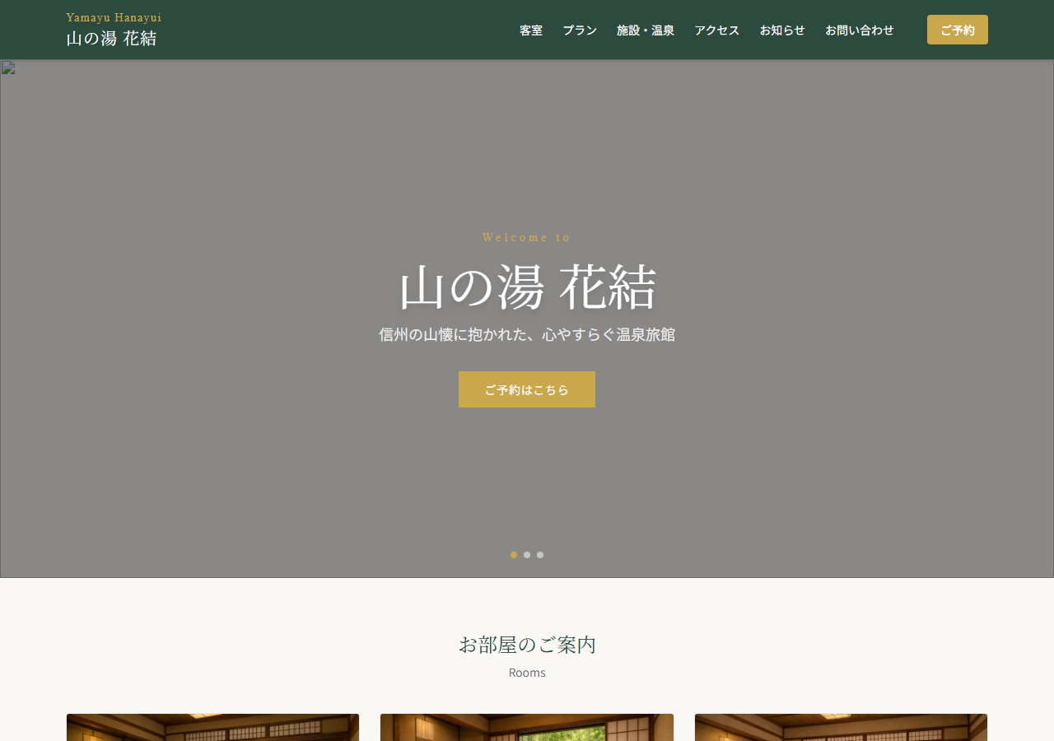
TC-001 トップページ表示確認
テスト結果: PASS ／ 実施日時: 2026/4/5 16:50:27 ／ 実施時間: 925ms
カテゴリ | ページ表示
前提条件 | フロント/バックエンドサーバー起動済み
操作手順 | ① http://localhost:5173 へアクセス ② ページ表示を確認
期待結果 | 旅館名「山の湯 花結」・ヒーロー画像・ナビゲーションが表示される
エラー内容 | —
テストエビデンス（スクリーンショット）

TC-002
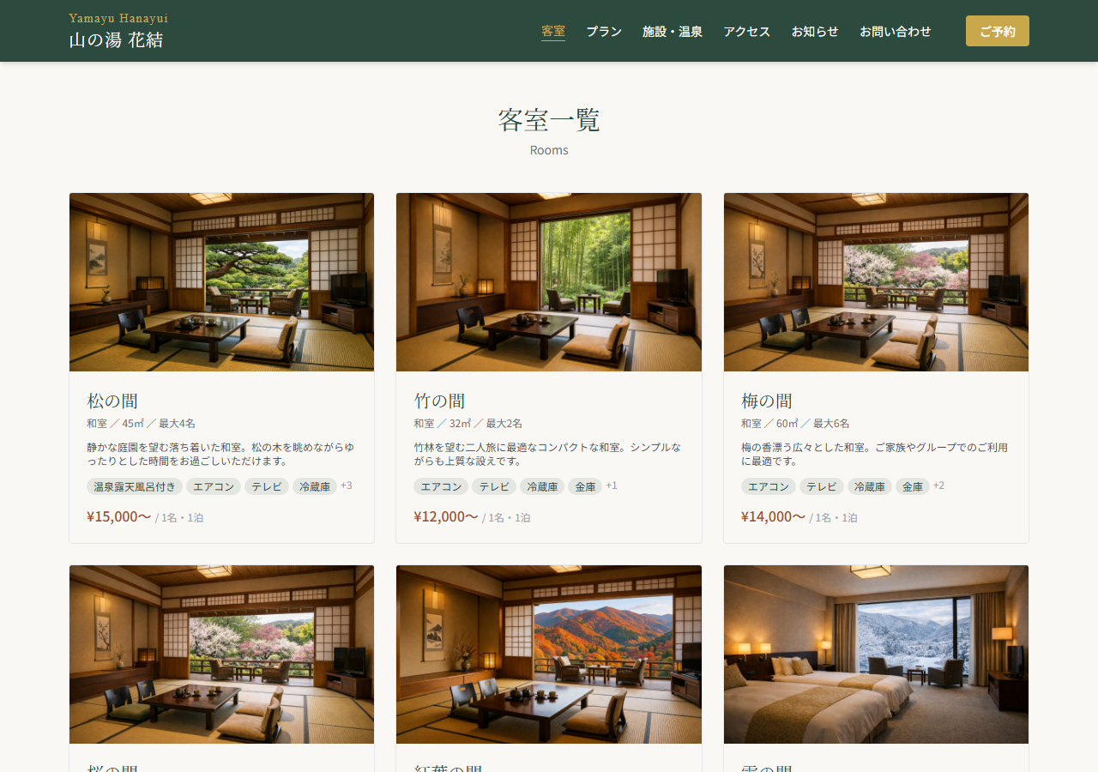
TC-002 客室一覧ページ表示確認
テスト結果: PASS ／ 実施日時: 2026/4/5 16:50:28 ／ 実施時間: 965ms
カテゴリ | ページ表示
前提条件 | フロント/バックエンドサーバー起動済み
操作手順 | ① http://localhost:5173/rooms へアクセス ② 客室カードが表示されることを確認
期待結果 | "客室一覧" のタイトルと複数の客室カードが表示される
エラー内容 | —
テストエビデンス（スクリーンショット）

TC-003
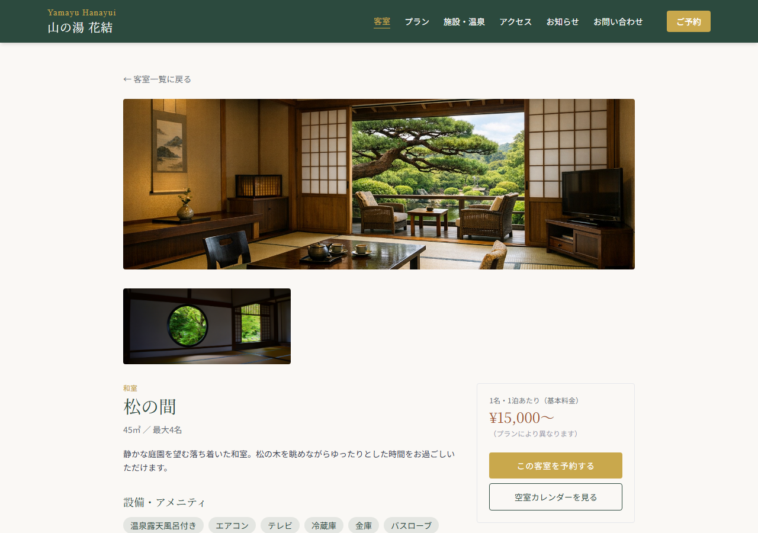
TC-003 客室詳細ページ表示確認
テスト結果: PASS ／ 実施日時: 2026/4/5 16:50:31 ／ 実施時間: 2857ms
カテゴリ | ページ表示
前提条件 | フロント/バックエンドサーバー起動済み
操作手順 | ① http://localhost:5173/rooms/1 へアクセス ② 客室名・料金が表示されることを確認
期待結果 | 客室名（松の間）、料金、設備情報が表示される
エラー内容 | —
テストエビデンス（スクリーンショット）

TC-004
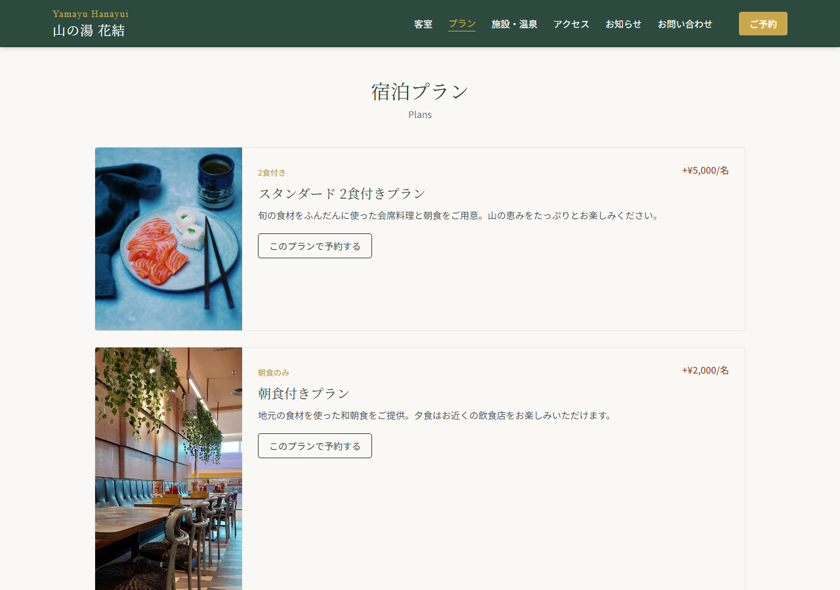
TC-004 プラン一覧ページ表示確認
テスト結果: PASS ／ 実施日時: 2026/4/5 16:50:34 ／ 実施時間: 2856ms
カテゴリ | ページ表示
前提条件 | フロント/バックエンドサーバー起動済み
操作手順 | ① http://localhost:5173/plans へアクセス ② プランカードが表示されることを確認
期待結果 | "宿泊プラン" のタイトルと複数のプランが表示される
エラー内容 | —
テストエビデンス（スクリーンショット）

TC-005
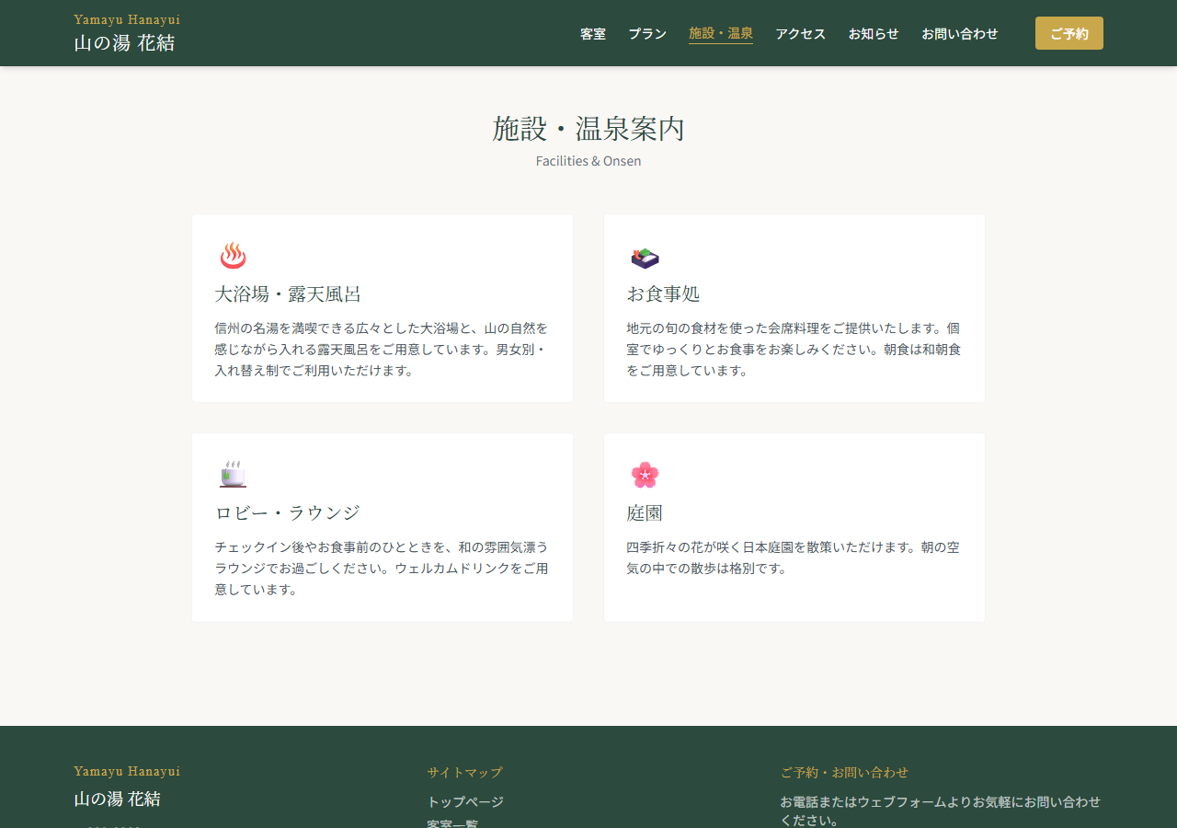
TC-005 温泉・施設案内ページ表示確認
テスト結果: PASS ／ 実施日時: 2026/4/5 16:50:35 ／ 実施時間: 663ms
カテゴリ | ページ表示
前提条件 | フロントエンドサーバー起動済み
操作手順 | ① http://localhost:5173/facilities へアクセス ② 施設情報が表示されることを確認
期待結果 | 温泉・施設案内のタイトルとコンテンツが表示される
エラー内容 | —
テストエビデンス（スクリーンショット）

TC-006
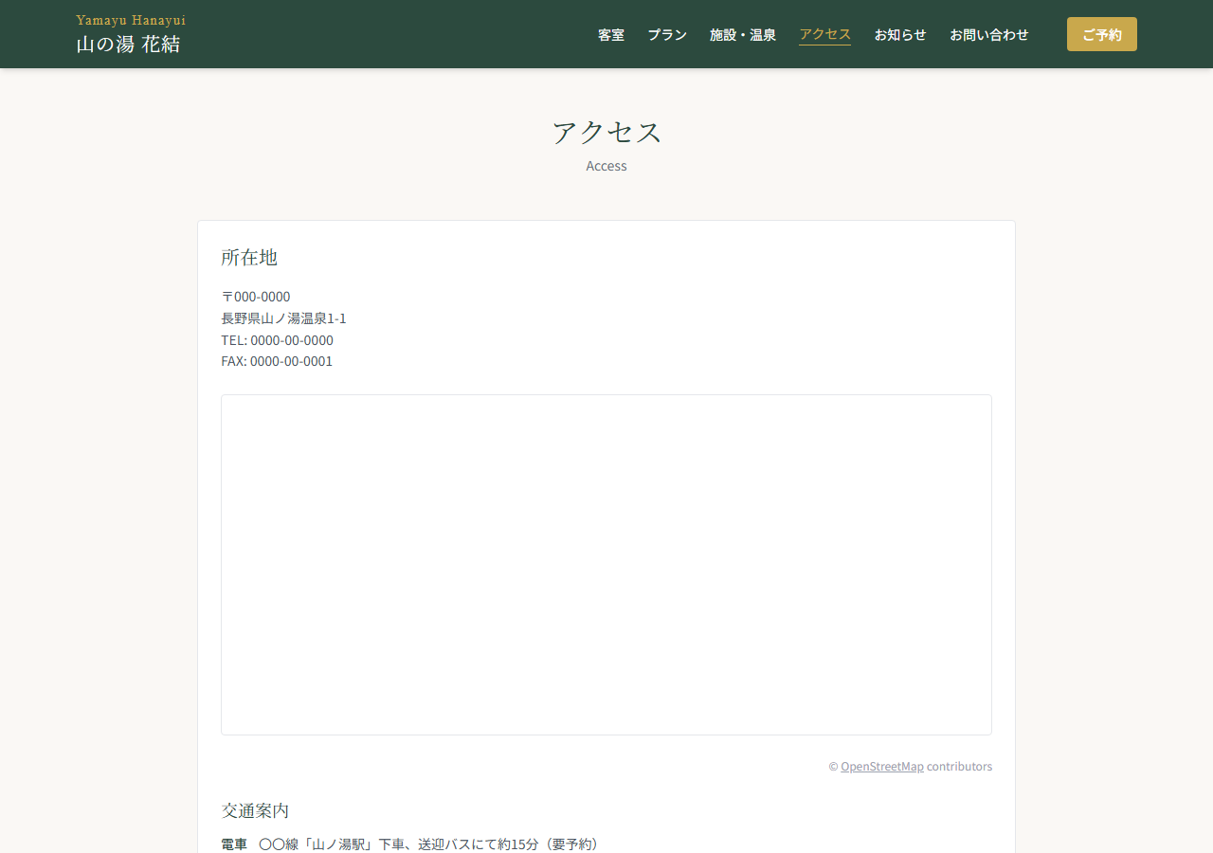
TC-006 アクセスページ表示確認（地図埋め込み）
テスト結果: PASS ／ 実施日時: 2026/4/5 16:50:35 ／ 実施時間: 224ms
カテゴリ | ページ表示
前提条件 | フロントエンドサーバー起動済み
操作手順 | ① http://localhost:5173/access へアクセス ② 地図（OpenStreetMap iframe）が表示されることを確認
期待結果 | "アクセス" タイトルと地図 iframe が表示される
エラー内容 | —
テストエビデンス（スクリーンショット）

TC-007
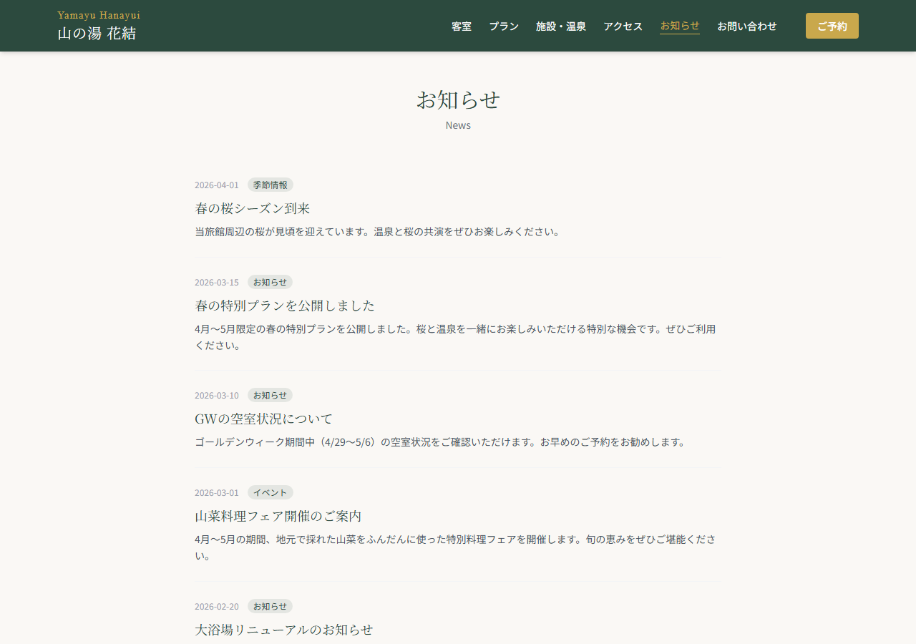
TC-007 お知らせページ表示確認
テスト結果: PASS ／ 実施日時: 2026/4/5 16:50:41 ／ 実施時間: 5624ms
カテゴリ | ページ表示
前提条件 | フロント/バックエンドサーバー起動済み
操作手順 | ① http://localhost:5173/news へアクセス ② お知らせ一覧が表示されることを確認
期待結果 | "お知らせ" タイトルとお知らせ記事が表示される
エラー内容 | —
テストエビデンス（スクリーンショット）

TC-008
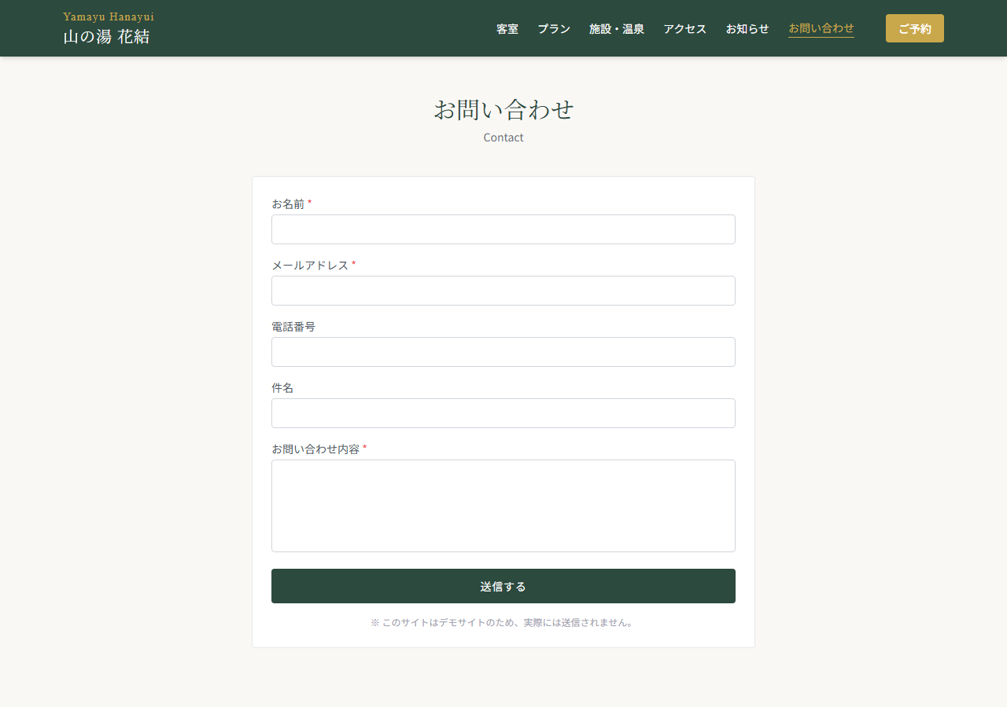
TC-008 お問い合わせページ表示確認
テスト結果: PASS ／ 実施日時: 2026/4/5 16:50:42 ／ 実施時間: 618ms
カテゴリ | ページ表示
前提条件 | フロントエンドサーバー起動済み
操作手順 | ① http://localhost:5173/contact へアクセス ② お問い合わせフォームが表示されることを確認
期待結果 | "お問い合わせ" タイトルと入力フォームが表示される
エラー内容 | —
テストエビデンス（スクリーンショット）

TC-009
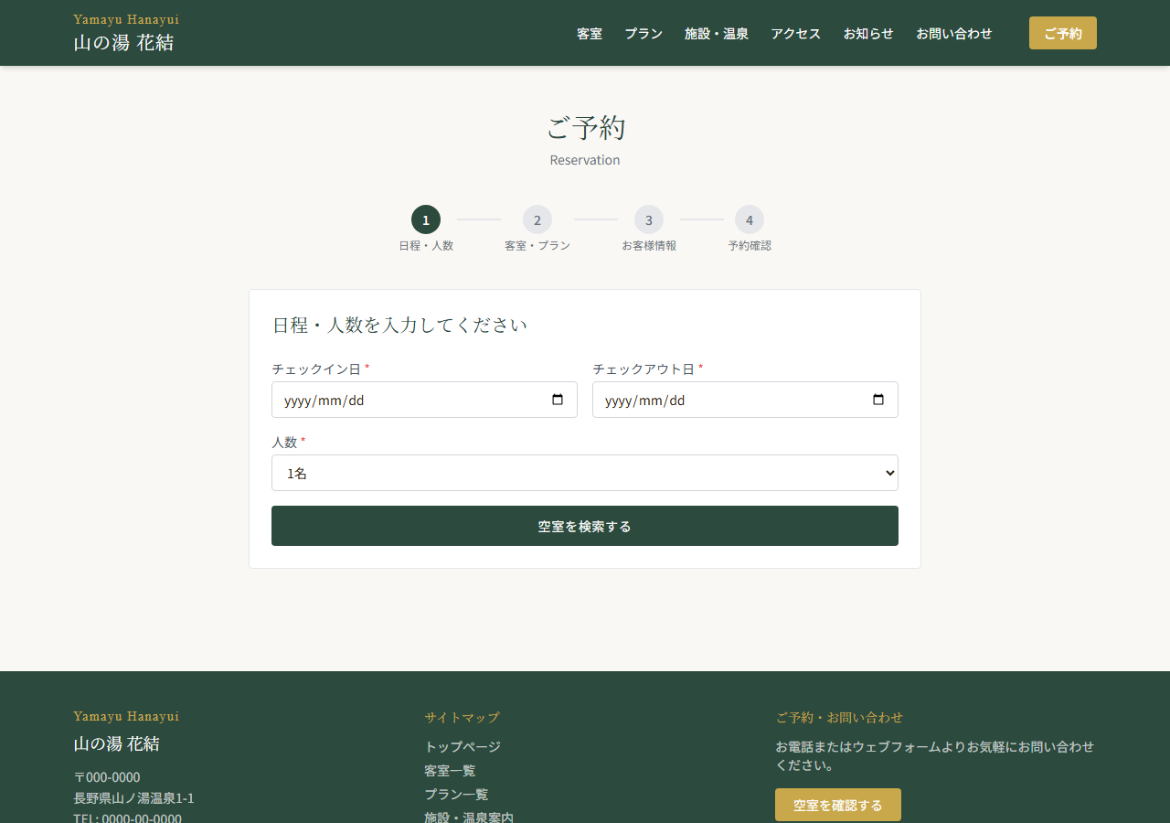
TC-009 予約フォーム Step1 表示確認
テスト結果: PASS ／ 実施日時: 2026/4/5 16:50:42 ／ 実施時間: 644ms
カテゴリ | 予約フロー
前提条件 | フロントエンドサーバー起動済み
操作手順 | ① http://localhost:5173/reserve へアクセス ② Step1（日程・人数）フォームが表示されることを確認
期待結果 | ステップインジケーター・チェックイン日・チェックアウト日・人数・検索ボタンが表示される
エラー内容 | —
テストエビデンス（スクリーンショット）

TC-010
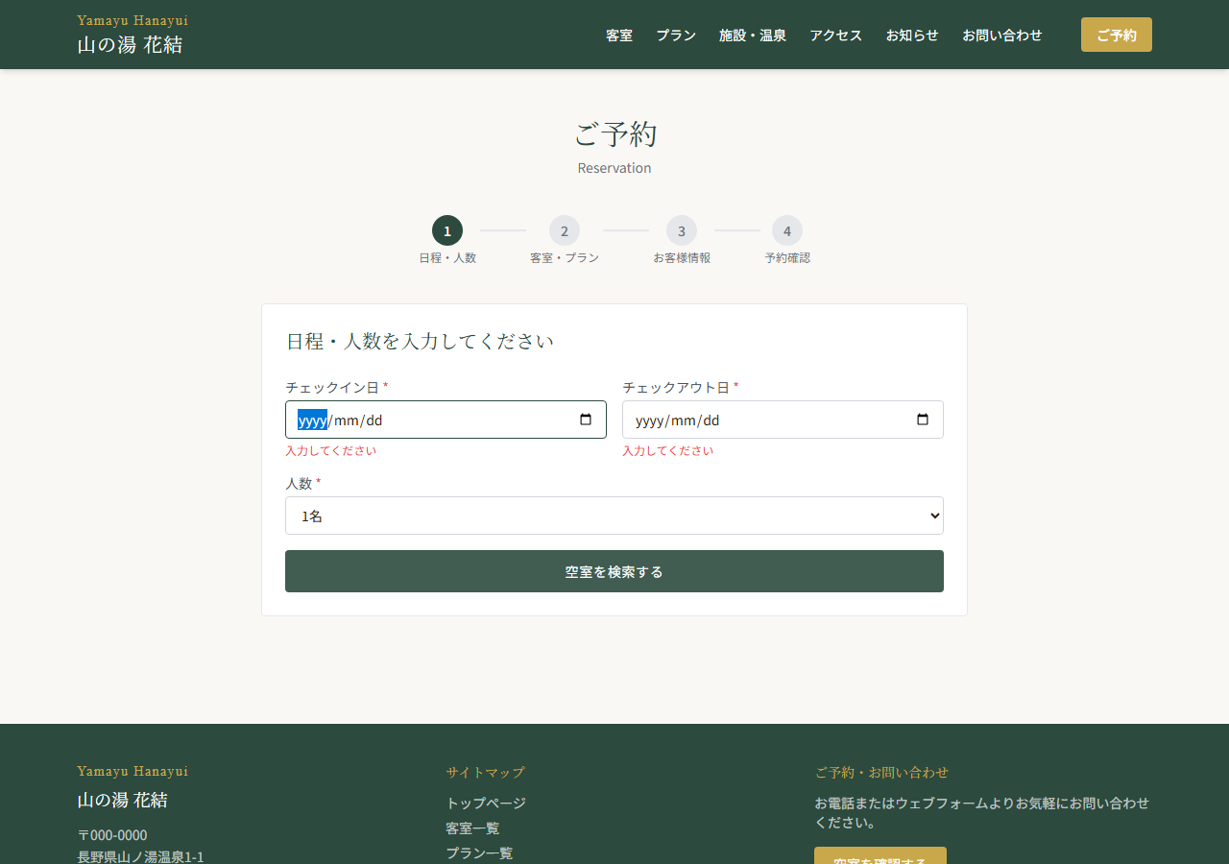
TC-010 予約 Step1 バリデーション確認（未入力送信）
テスト結果: PASS ／ 実施日時: 2026/4/5 16:50:43 ／ 実施時間: 1184ms
カテゴリ | 予約フロー
前提条件 | フロントエンドサーバー起動済み
操作手順 | ① /reserve へアクセス ② 日程を入力せず「空室を検索する」ボタンをクリック ③ バリデーションエラーが表示されることを確認
期待結果 | チェックイン日・チェックアウト日のエラーメッセージ「入力してください」が表示される
エラー内容 | —
テストエビデンス（スクリーンショット）

TC-011
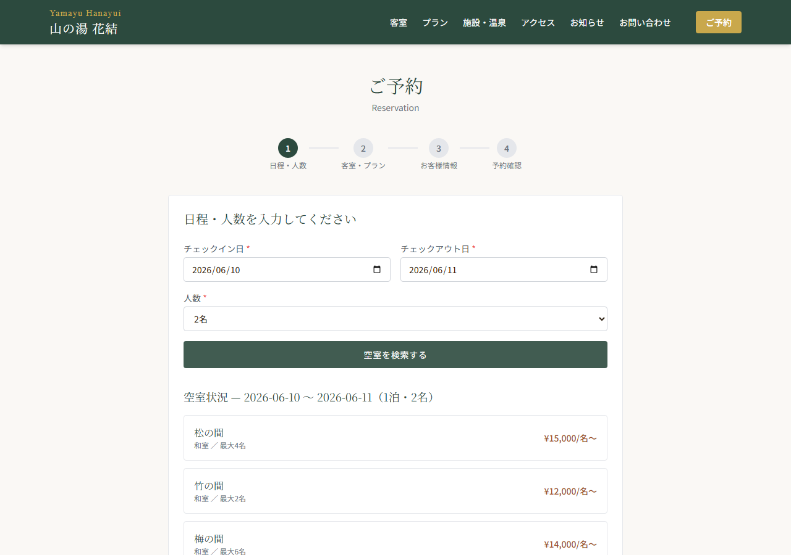
TC-011 予約 Step1 空室検索実行確認
テスト結果: PASS ／ 実施日時: 2026/4/5 16:50:47 ／ 実施時間: 3688ms
カテゴリ | 予約フロー
前提条件 | フロント/バックエンドサーバー起動済み
操作手順 | ① /reserve へアクセス ② チェックイン: 2026-06-10、チェックアウト: 2026-06-11、人数: 2名 を入力 ③「空室を検索する」クリック ④ 空室一覧が表示されることを確認
期待結果 | 空室状況セクションが表示され、利用可能な客室が一覧表示される
エラー内容 | —
テストエビデンス（スクリーンショット）

TC-012
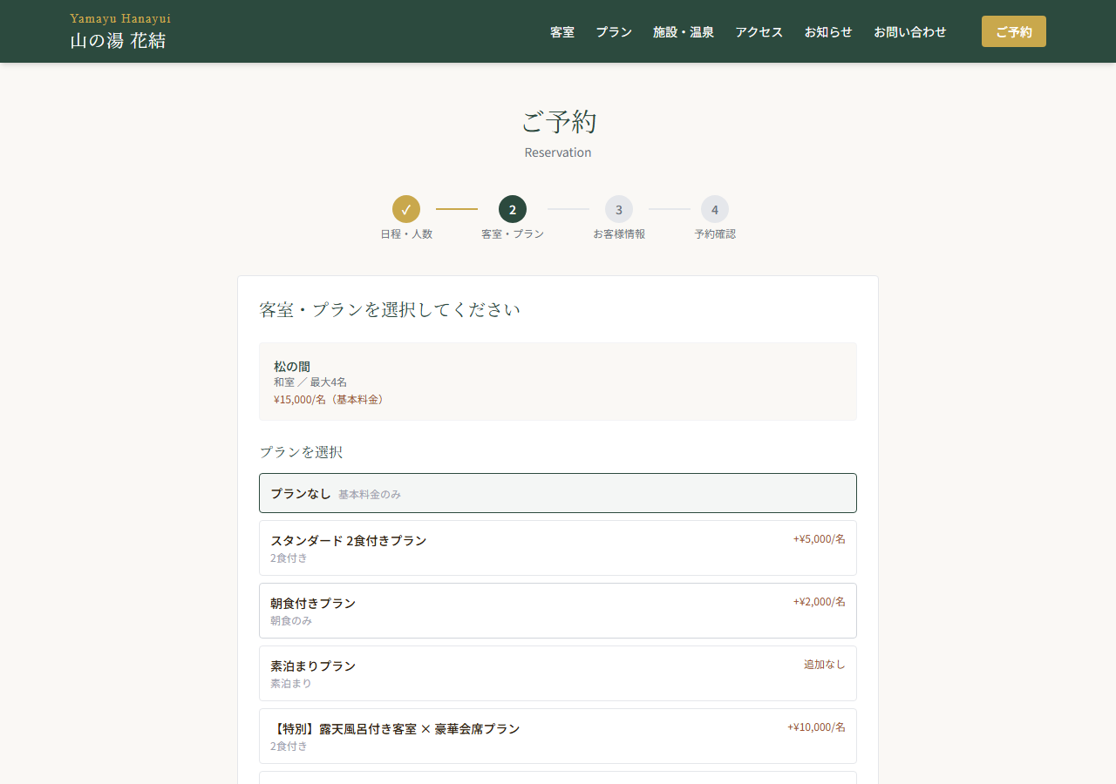
TC-012 予約 Step2 客室・プラン選択確認
テスト結果: PASS ／ 実施日時: 2026/4/5 16:50:52 ／ 実施時間: 4262ms
カテゴリ | 予約フロー
前提条件 | フロント/バックエンドサーバー起動済み
操作手順 | ① /reserve → Step1 入力・検索 ② 空室一覧から最初の客室を選択 ③ Step2（客室・プラン選択）画面へ遷移することを確認
期待結果 | 「客室・プランを選択してください」が表示され、プラン選択ボタンが並ぶ
エラー内容 | —
テストエビデンス（スクリーンショット）

TC-013
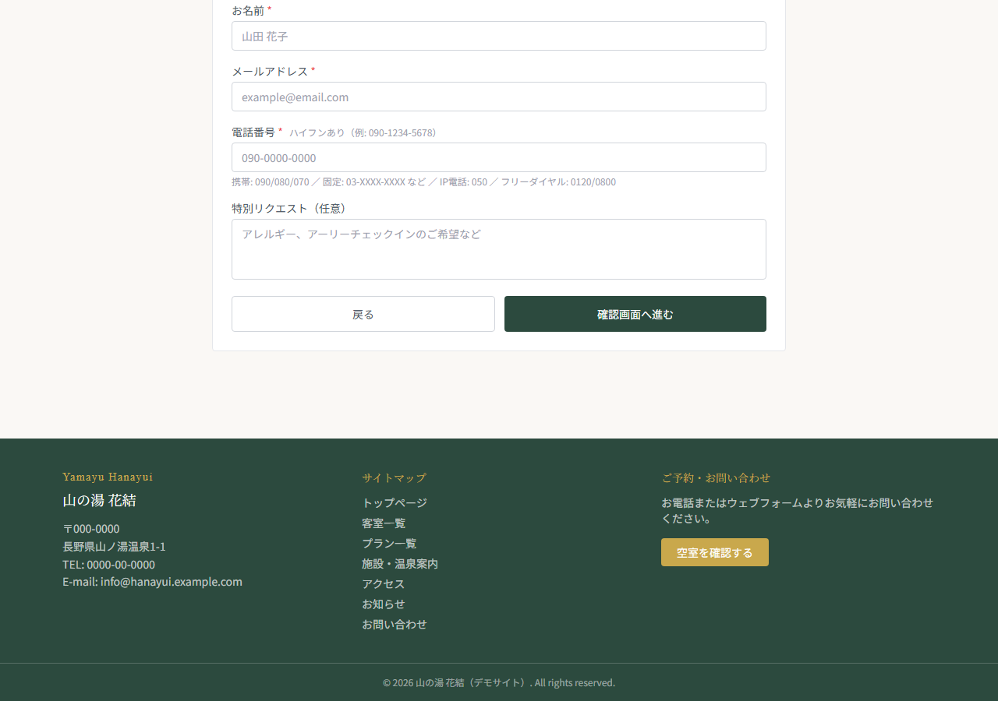
TC-013 予約 Step3 お客様情報入力フォーム確認
テスト結果: PASS ／ 実施日時: 2026/4/5 16:50:56 ／ 実施時間: 4816ms
カテゴリ | 予約フロー
前提条件 | フロント/バックエンドサーバー起動済み
操作手順 | ① Steps 1-2 完了 ②「次へ進む」クリック ③ Step3（お客様情報）フォームが表示されることを確認
期待結果 | 氏名・メール・電話番号・特別リクエスト欄が表示される
エラー内容 | —
テストエビデンス（スクリーンショット）

TC-014
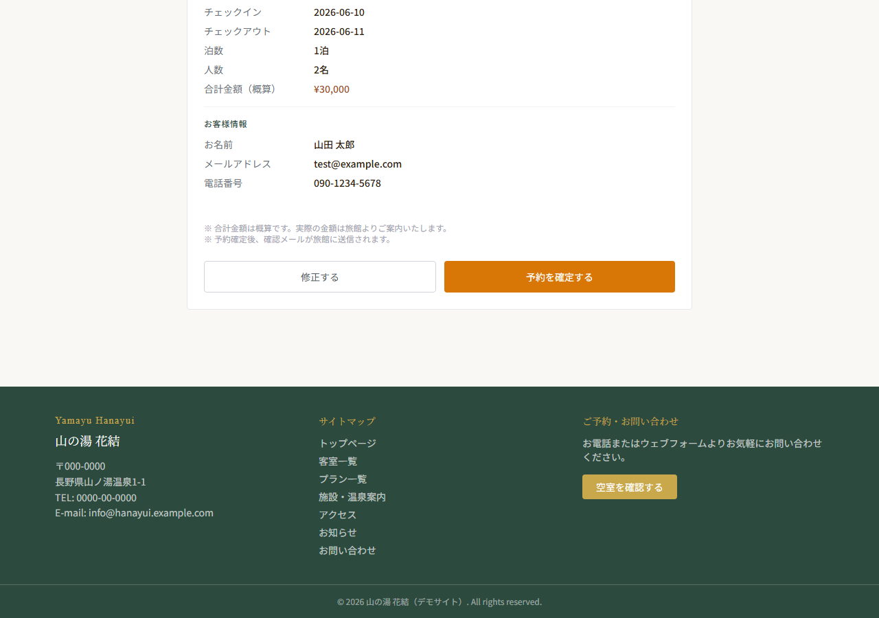
TC-014 予約 Step4 確認画面表示確認
テスト結果: PASS ／ 実施日時: 2026/4/5 16:51:02 ／ 実施時間: 5449ms
カテゴリ | 予約フロー
前提条件 | フロント/バックエンドサーバー起動済み
操作手順 | ① Steps 1-3 完了（氏名・メール・電話番号入力） ②「確認画面へ進む」クリック ③ Step4（確認画面）が表示されることを確認
期待結果 | 「予約内容をご確認ください」と宿泊情報・お客様情報が表示され、「予約を確定する」ボタンが表示される
エラー内容 | —
テストエビデンス（スクリーンショット）

TC-015
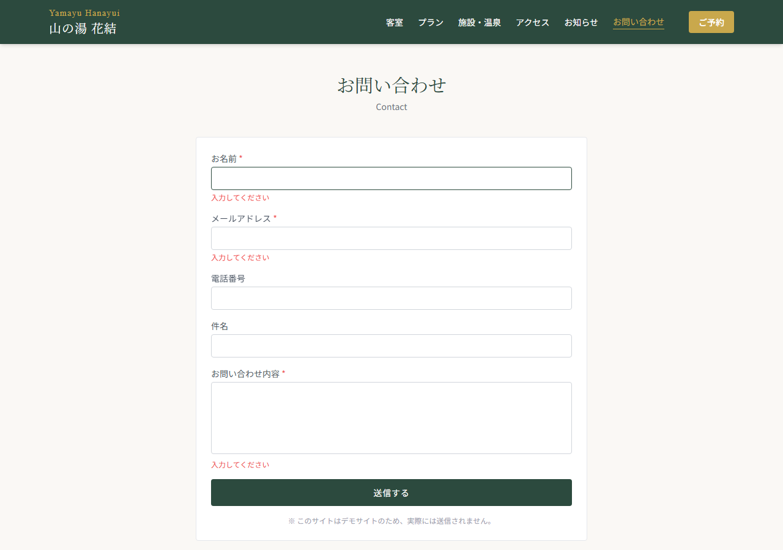
TC-015 お問い合わせフォーム バリデーション確認
テスト結果: PASS ／ 実施日時: 2026/4/5 16:51:03 ／ 実施時間: 1195ms
カテゴリ | フォーム
前提条件 | フロントエンドサーバー起動済み
操作手順 | ① /contact へアクセス ② 何も入力せず「送信する」クリック ③ バリデーションエラーが表示されることを確認
期待結果 | 「お名前」「メールアドレス」「お問い合わせ内容」のエラーメッセージが表示される
エラー内容 | —
テストエビデンス（スクリーンショット）

TC-016
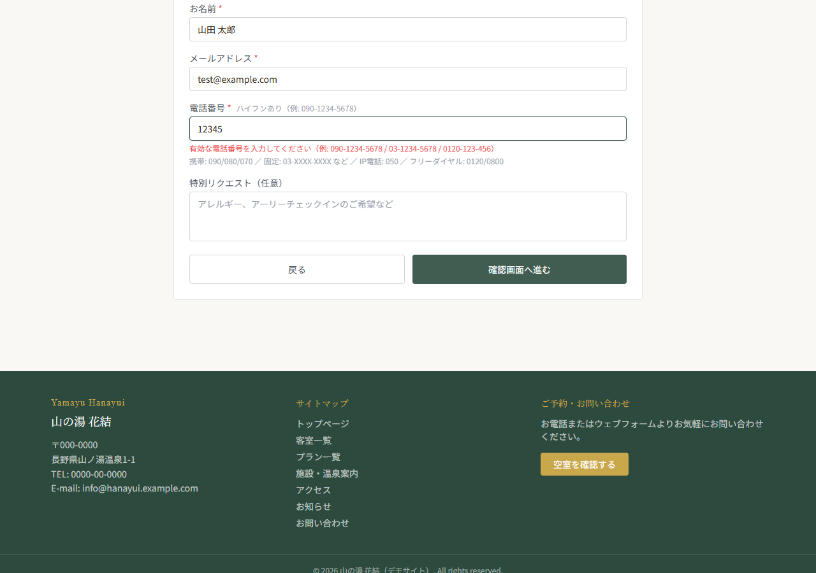
TC-016 電話番号バリデーション確認（不正形式）
テスト結果: PASS ／ 実施日時: 2026/4/5 16:51:09 ／ 実施時間: 5399ms
カテゴリ | フォーム
前提条件 | フロント/バックエンドサーバー起動済み
操作手順 | ① /reserve Step3 へ進む ② 電話番号に不正な値「12345」を入力 ③「確認画面へ進む」クリック ④ バリデーションエラーが表示されることを確認
期待結果 | 「有効な電話番号を入力してください」のエラーメッセージが表示される
エラー内容 | —
テストエビデンス（スクリーンショット）

